68_สรุปผลการจัดซื้อ ม.ค.68
ข้อมูลโครงการจัดซื้อจัดจ้างในรอบเดือน ปีงบประมาณ พ.ศ. 2568
สถานีตำรวจภูธรตะกั่วป่า
ประจำเดือน มกราคม 2568
ลำดับ | ปีงบประมาณ | ชื่อหน่วยงาน | อำเภอ | จังหวัด | กระทรวง | ประเภทหน่วยงาน | ชื่อรายการของงานที่จัดซื้อจัดจ้าง | วงเงินงบประมาณที่ได้รับจัดสรร(บาท) | แหล่งที่มาของงบประมาณ | สถานะการจัดซื้อจัดจ้าง | วิธีการจัดซื้อหรือจัดจ้างฯ | ราคากลาง(บาท) | ราคาที่ตกลงซื้อหรือจ้าง(บาท) | รายชื่อผู้ประกอบการจัดซื้อจัดจ้างที่ได้รับคัดเลือก | เลขที่โครงการในระบบ e - GP
1 | 2568 | สภ.ตะกั่วป่า | ตะกั่วป่า | พังงา | สำนักงานตำรวจแห่งชาติ | หน่วยงานในสังกัดสำนักงานตำรวจแห่งชาติ | ค่าจ้างทำแผ่นป้าย | 22,500 | สำนักงานตำรวจแห่งชาติ | สิ้นสุดสัญญา | เฉพาะเจาะจง | 22,500 | 22,500 | ร้านนานาสไตล์ | 68019152322.00
2 | 2568 | สภ.ตะกั่วป่า | ตะกั่วป่า | พังงา | สำนักงานตำรวจแห่งชาติ | หน่วยงานในสังกัดสำนักงานตำรวจแห่งชาติ | ค่าซ่อมบำรุงรักษารถยนต์ของทางราชการ | 16,815 | สำนักงานตำรวจแห่งชาติ | สิ้นสุดสัญญา | เฉพาะเจาะจง | 16,815 | 16,815 | บริษัท พี เค วาย เซอร์วิส จำกัด | 68019191117
3 | 2568 | สภ.ตะกั่วป่า | ตะกั่วป่า | พังงา | สำนักงานตำรวจแห่งชาติ | หน่วยงานในสังกัดสำนักงานตำรวจแห่งชาติ | ค่าวัสดุไฟฟ้า | 1,850 | สำนักงานตำรวจแห่งชาติ | สิ้นสุดสัญญา | เฉพาะเจาะจง | 1,850 | 1,850 | ร้านบุษกร | "ไม่ต้องดำเนินการผ่านระบบ e - GP"

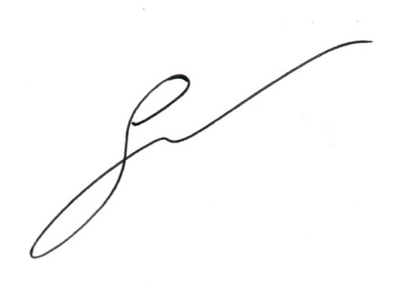
ตรวจแล้วถูกต้อง

 |  |  |  |  |  | พ.ต.อ.
(เจษฎา จันทร์พุ่ม)
ผกก.สภ.ตะกั่วป่า

